상품제안서
폴베어 자이언트텀블러 900ml | 상품코드: S44361

 |  |  |  |  |  |  | 02-713-8555 | www.synergygift.co.kr
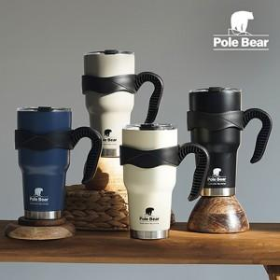

【상세/제작정보】

【인쇄/포장옵션】 | 실크, 레이저 / 포장지포장

【공급단가】 | 수량 | 30~ | 100~ | 300~ | 500~ | 1,000~
*VAT별도 | 아이보리 | 14,900원 | 14,000원 | 13,400원 | 13,200원 | 12,900원
 | 네이비 | 14,900원 | 14,000원 | 13,400원 | 13,200원 | 12,900원
 | 베이지 | 14,900원 | 14,000원 | 13,400원 | 13,200원 | 12,900원
 | 블랙 | 14,900원 | 14,000원 | 13,400원 | 13,200원 | 12,900원

【상품 URL】 | https://www.synergygift.co.kr:443/src/goods_detail.php?gdno=44361

